lignes_brut
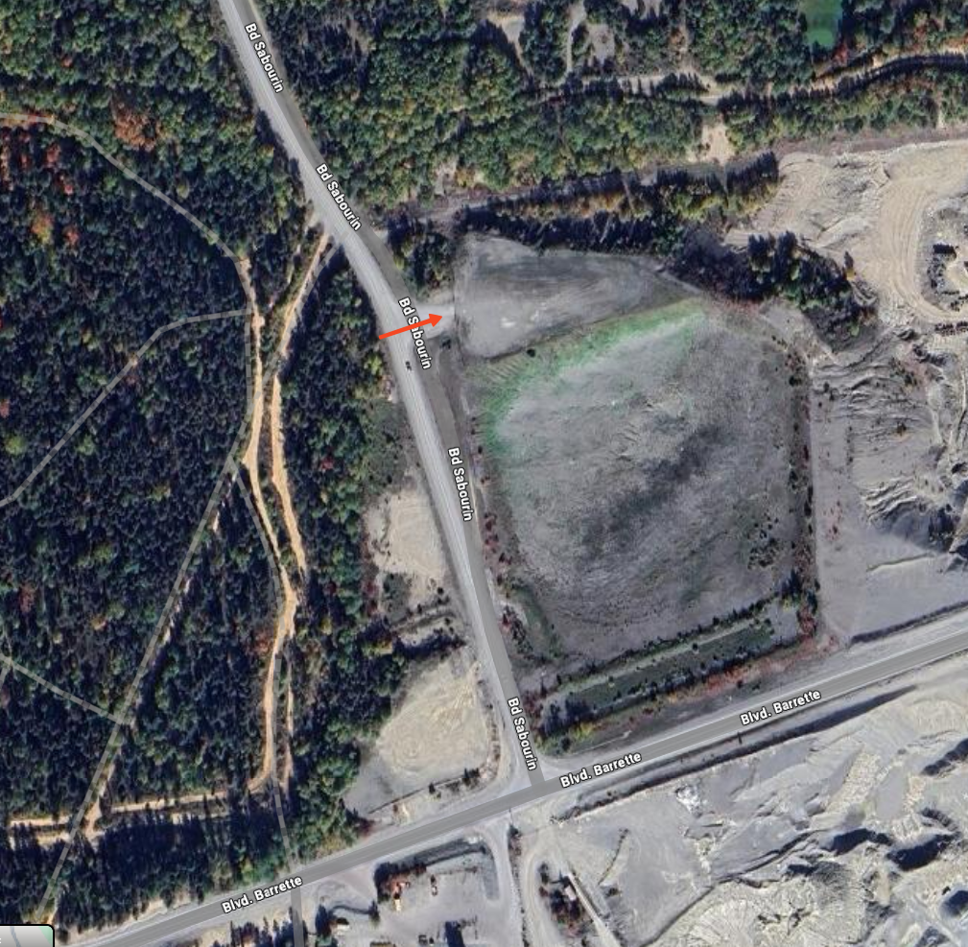
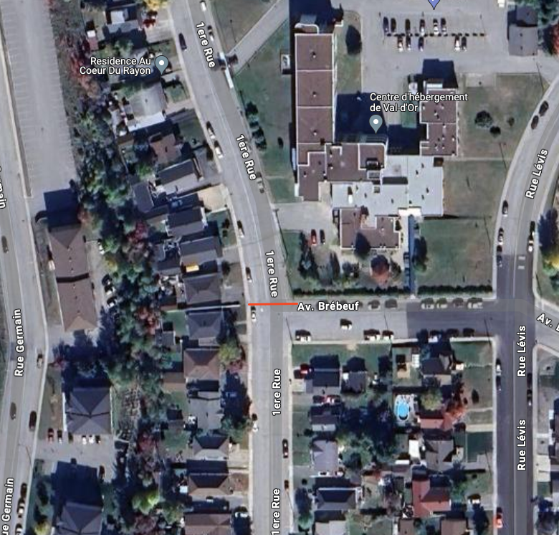
Etape | Jour | Heure passage | KM | Details | Demande
1 | Mardi | 18:50 | 88.8 | Sprint de la mairesse Rouyn-Noranda $250<br/>École de Dubuisson - Dubuisson | VD - quartier Urbain
1 | Mardi | 19:08 | 102.2 | Point GPM<br/>Chemin dépôt à neige - Bd Sabourin Val-d'Or | VD - en ville
2 | Mercredi | 17:19 | 10.1 | Sprint du maire d'Amos $250<br/>Rue des Pionniers/du Moulin - Landrienne | Autres villes
2 | Mercredi | 18:07 | 45.2 | Sprint bonification temps et points<br/>Bureau de poste Barraute | Autres villes
2 | Mercredi | 19:13 | 93.6 | Point GPM<br/>Rue Brébeuf Val-d'Or | VD - en ville

 | Chemin dépôt à neige - Bd Sabourin Val-d'Or |  |  |  |  | Rue Brébeuf Val-d'Or

